Sheet1
昊烨面套报价单涨跌幅度对比 |  |  |  |  |  |  | 首次报价 | 协商价格降幅2% |  | 金达报价 |  | 差价 | 对比降幅
序号 | 老QAD号码 | 老产品价格 | 新报价与老产品价格对比 | 涨幅 | QAD号码 | 物料名称 | 含税/元 | 含税/元 | 未税/元 | 未税/元 | 含税/元
1 |  |  |  |  | SBS0010721 | 四排双人窄座面套(左)（中期） | 38.1 | 37.35 | 33.06 | 38.64 | 43.6632 | 5.5843 | 14.45%
2 |  |  |  |  | SBS0010722 | 四排双人窄座面套(右)（中期） | 38.1 | 37.35 | 33.06 | 38.64 | 43.6632 | 5.5843 | 14.45%
3 |  |  |  |  | SBS0010723 | 四排双人窄背面套（中期） | 37.4 | 36.67 | 32.45 | 42.11 | 47.5843 | 9.6616 | 22.94%
4 | SLT0002625 | 41.7345 | 5.2896 | 12.67% | SBS0010742 | 窄车右舵一排三人背面套（中期） | 54.2 | 53.14 | 47.02 | 58.28 | 65.8564 | 11.2559 | 19.31%
5 | SLT0002623 | 43.5044 | 2.2183 | 5.10% | SBS0010743 | 窄车右舵第一排三人座面套（中期） | 52.7 | 51.67 | 45.72 | 56.00 | 63.2800 | 10.2773 | 18.35%
6 | SLT0002626 | 29.1625 | 11.0076 | 37.75% | SBS0010744 | 窄车右舵双人背护面（中期） | 46.3 | 45.39 | 40.17 | 45.26 | 51.1438 | 5.0899 | 11.25%
7 | SLT0002622 | 34.6 | 4.2686 | 12.34% | SBS0010745 | 窄车右舵双人座垫护面（中期） | 44.8 | 43.92 | 38.87 | 43.26 | 48.8838 | 4.3914 | 10.15%
8 | SLT0002627 | 21.7 | 1.4650 | 6.75% | SBS0010746 | 窄车右舵单人背护面（中期） | 26.7 | 26.18 | 23.17 | 26.50 | 29.9450 | 3.3350 | 12.58%
9 | SLT0002628 | 17.9 | 5.6121 | 31.35% | SBS0010747 | 窄车右舵单人二排座面套（中期） | 27.1 | 26.57 | 23.51 | 26.10 | 29.4930 | 2.5879 | 9.92%
10 | SLT0002606 | 38.45 | -2.4444 | -6.36% | SBS0010667 | k1窄车左侧翻背布套（中期） | 41.5 | 40.69 | 36.01 | 41.00 | 46.3300 | 4.9944 | 12.18%
11 | SLT0002603 | 36.02 | 4.1501 | 11.52% | SBS0010669 | k1窄车双人背布套新面料（中期） | 46.3 | 45.39 | 40.17 | 53.12 | 60.0256 | 12.9499 | 24.38%
12 | SLT0002602 | 34.27 | 2.8634 | 8.36% | SBS0010670 | k1窄车双人座布套（中期） | 42.8 | 41.96 | 37.13 | 42.60 | 48.1380 | 5.4666 | 12.83%
13 | SLT0002608 | 46.46 | 3.2537 | 7.00% | SBS0010674 | k1窄车一排三人背布套（中期） | 57.3 | 56.18 | 49.71 | 58.28 | 65.8564 | 8.5663 | 14.70%
14 | SLT0002607 | 47.86 | -1.3564 | -2.83% | SBS0010675 | k1窄车一排三人座布套（中期） | 53.6 | 52.55 | 46.50 | 56.00 | 63.2800 | 9.4964 | 16.96%
15 | SLT0002621 | 55.39 | -1.5118 | -2.73% | SBS0010682 | K1窄车三排三人背布套（中期） | 62.1 | 60.88 | 53.88 | 67.36 | 76.1168 | 13.4818 | 20.01%
16 | SLT0002620 | 54.89 | -1.9662 | -3.58% | SBS0010683 | K1窄车三排三人座布套（中期） | 61 | 59.80 | 52.92 | 66.12 | 74.7156 | 13.1962 | 19.96%
17 | SLT0002604 | 19.17 | 3.7347 | 19.48% | SBS0010685 | k1窄车三排单人座布套（中期） | 26.4 | 25.88 | 22.90 | 26.50 | 29.9450 | 3.5953 | 13.57%
18 | SLT0002605 | 23.13 | -0.5723 | -2.47% | SBS0010684 | k1窄车三排单人背布套（中期） | 26 | 25.49 | 22.56 | 26.10 | 29.4930 | 3.5423 | 13.57% | 定价调整
19 | SLT0002643 | 33.4281 | 15.0362 | 44.98% | SBS0010780 | G9窄车前翻一排三人座窄车（中期） | 57.9 | 56.76 | 50.23 | 51.3987 | 58.0805 | 1.1644 | 2.27% | 54.7647 | 48.4643
20 | SLT0002644 | 33.4281 | 17.0317 | 50.95% | SBS0010781 | G9窄车前翻三排三人座窄车（中期） | 60.2 | 59.02 | 52.23 | 54.4443 | 61.5220 | 2.2145 | 4.07% | 57.0196 | 50.4598
21 | SLT0002638 | 31.5519 | 14.6567 | 46.45% | SBS0010779 | G9窄车前翻三排双人座窄车（中期） | 55.3 | 54.22 | 47.98 | 51.4612 | 58.1511 | 3.4827 | 6.77% | 52.2157 | 46.2086
22 | SLT0002637 | 31.5519 | 14.4832 | 45.90% | SBS0010778 | G9窄车前翻二排双人座窄车（中期） | 55.1 | 54.02 | 47.80 | 50.1795 | 56.7028 | 2.3745 | 4.73% | 52.0196 | 46.0351
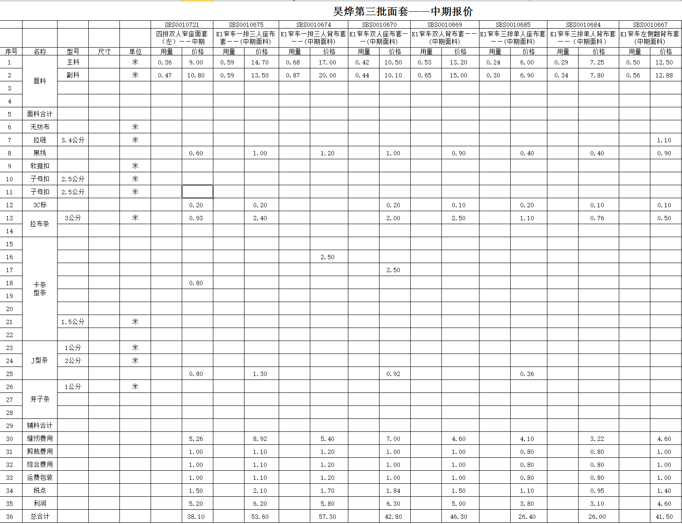
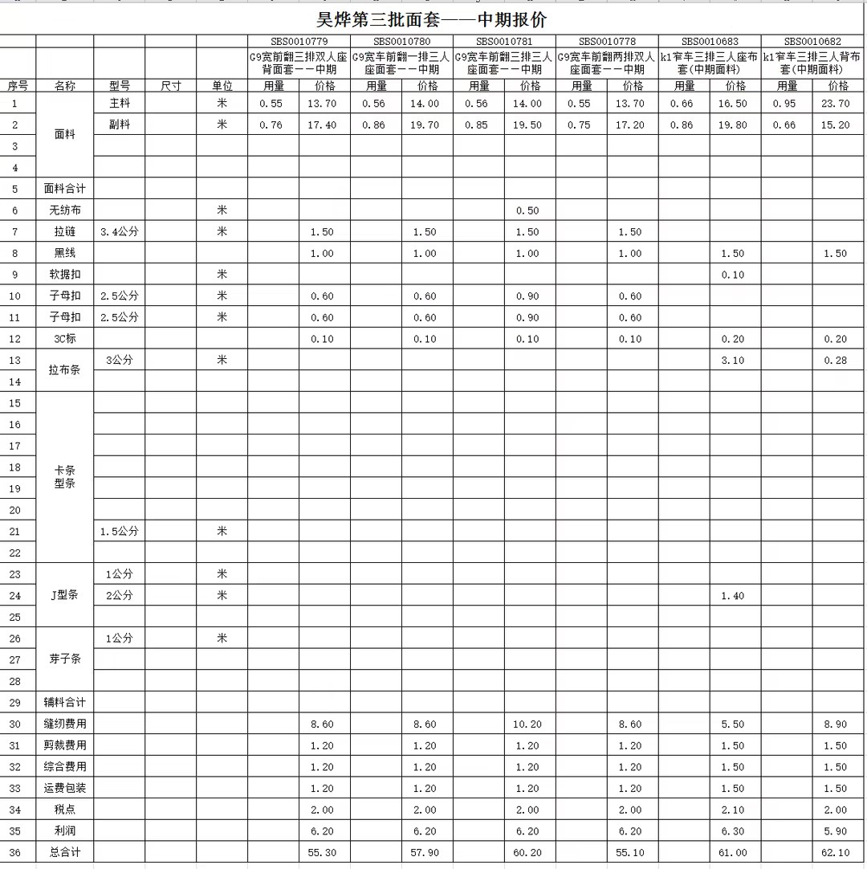

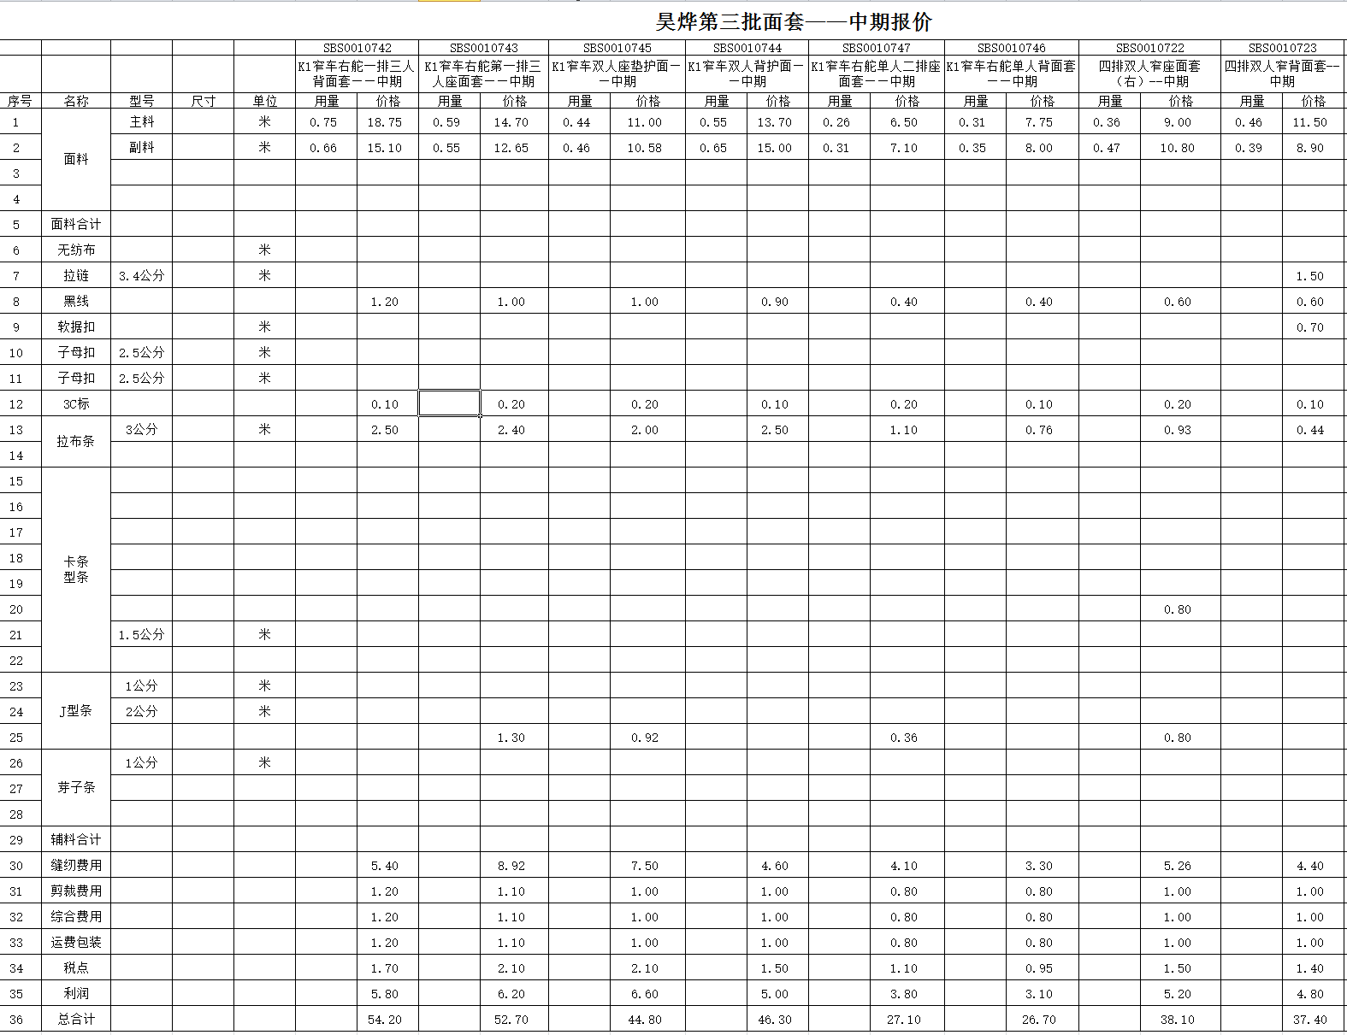
 |  |  |  |  |  |  | 1

